遷移
画面遷移

 | ログイン画面 | → | マイページトップ | → | メッセージBox | → | メッセージBox詳細 |  |  | → | 特別条件付・承諾対応

 | 外部認証、または |  | メッセージエリア
 | メールアドレス+パスワード |  | (※メッセージ毎に選択した場合、 メッセージBox詳細に遷移)

 | パスワードを忘れた方はこちら
具体要件がご提示出来ておらず申し訳ないのですが、不備対応等、顧客になんらか回答を求める場合はこの画面で回答入力、送信できるようにするイメージで検討しています。
2020/8/29 須永
承知しました。回答送信エリアを追加しました。
管理画面で回答のやりとりはコミュニケーションを確認できる想定で進めています
 |  |  | 申込手続き途中 | → | 途中保存された画面へ
手続過程データはメッセージエリアの上に配置してください。
2020/8/29 須永
対応しました
 |  |  |  |  | 申込データ確認
 |  |  |  |  | [申込データ確認]ボタン or [設計書]ボタン | → | 申込書控 or 設計書
 |  |  | 申込データ確認 | → | [メッセージBox]ボタン | → | メッセージBox詳細に遷移
 |  |  |  |  | [意向確認書控]ボタン | → | 意向確認書控
 |  |  |  |  | [告知書控]ボタン | → | 告知書控
 |  |  |  |  | [特別条件承諾書控]ボタン | → | 特別条件承諾書控
 |  |  |  |  | [本人確認書類アップロード]ボタン | → | 本人確認書類アップロード
複数同時申込の場合、申込内の他契約（２、３件目）分も自動登録するようにお願いします。
2020/8/29 須永
承知しました。設計説明書に記載を追加しました

 |  |  |  |  | [保険料払込方法登録]ボタン | → | クレジットカード

複数同時申込の場合、申込内の他契約（２、３件目）分は収納経路情報流用として後続にデータ連携するようにお願いします。
2020/8/29 須永
承知しました。設計説明書に記載を追加しました
 |  |  |  |  |  |  | 口座振替
 |  |  |  |  |  |  | SBペイメントサービスのページへ遷移

 |  |  | 新規申込 | → | 計算機ポップアップ | → | 試算結果画面

【確認】
この場合、メール内のリンクを踏ませるアクションを求める想定でしょうか。
2020/8/29 須永
その想定です。
 |  |  | メールアドレス変更 | → | メールアドレス変更 | → | メール | → | メールアドレス変更確認
 |  |  |  |  |  |  |  |  | パスワードの入力を行い本人確認を行った後にメールアドレスの変更を確定する

 |  |  | パスワード変更 | → | パスワード変更

 |  |  | ログアウト
 |  |  |  | → | ログアウト確認画面 | → | ログアウト(公式はなさくHPに遷移)

7_口座振込
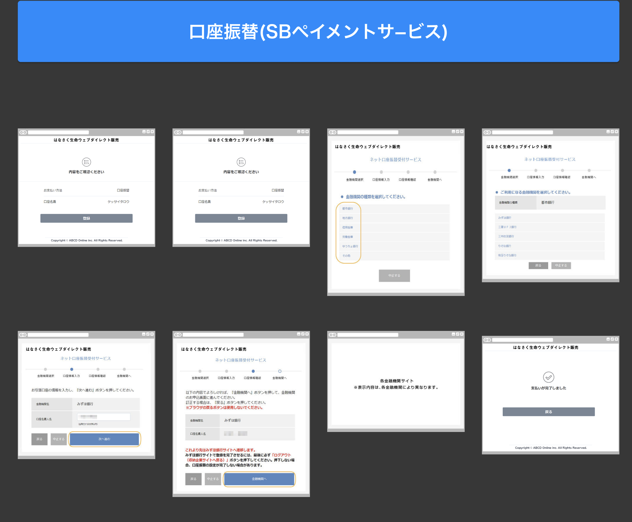
口座振り込み 基本的には「G0xxx.口座振替登録画面」を踏襲するので、相違点のみ記載 申込フロー時に口座振替登録を完了しなかった人のための登録画面である
No | エリア名 | 概要 | 項目 | 機能 | 検討内容
1 | 登録 | 申込フロー同様にリンク型のSBPSの口座振替登録を行う 成功時の戻り先は申込データ確認画面となる | ・登録ボタン | ・リンク型のSBPSの口座振替登録
2 | 登録完了ポップアップ | 完了したことを申込者に伝えるためのポップアップ画面 「閉じる」ボタン押下で申込データ確認に戻る | ・閉じるボタン

8_クレジットカード登録
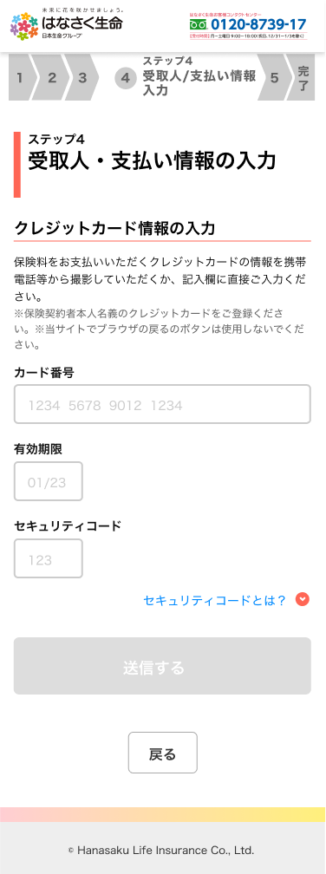
クレジットカード登録 基本的には「G0130.クレジットカード情報入力画面」を踏襲するので、相違点のみ記載 申込フロー時にクレジットカード登録を完了しなかった人のための登録画面である
No | エリア名 | 概要 | 項目 | 機能 | 検討内容
1 | 送信 | 入力項目を全て入力後 送信ボタンが活性化 | ・送信ボタン | ・[送信]ボタン押下後 登録完了ポップアップを表示
2 | 登録完了ポップアップ | 完了したことを申込者に伝えるためのポップアップ画面 | ・閉じるボタン | ・[閉じる]ボタン押下後 申込データ確認に戻る

